EGRESOS
 |  | Datos
 |  | Animales | 20
ALIMENTACIÓN
SAL
Consumo/kilo/animal/dia | 0.15 | COTIZACIONES | VALOR | TOMADO DE:
No. Animales/año | 20 | SAL CAMPOGAN 8% (40Kg) | $ 46,900 | https://www.ceba.com.co/tienda/producto/sal-campogan-8/
No. Dias | 30.00 | MANNA PELET (40 Kg) | $ 68,900 | https://www.ceba.com.co/tienda/producto/manna-pelet-40kg/
Consumo total mes/kilos | 90.00 | GANAZUFRE (40 Kg) | $ 61,900 | https://www.ceba.com.co/tienda/producto/ganazufre/
Kilos/bulto | 40.00 | Promedio Cotizaciones | $ 59,233
Consumo bulto/mes | 2.3
Precio Bulto | $ 60,000.00
Costo total Sal | $ 135,000.00

MELAZA
Consumo/kilo/animal/dia | 0.07
No. Animales/año | 20.00
No. Dias | 30.00
Consumo total kilos/mes | 40.00
Kilos/bulto | 20.00
Consumo bulto/mes | 2.00
Precio Bulto | $ 38,000.00
Costo total Melaza | $ 76,000.00

VACUNAS
AFTOSA
Cada 6/meses
No. Vacunas/animal | 2
No. Animales | 20
Total vacunas/año | 40
Valor vacuna | $ 1,064.00
Total vacunas/Semestre | $ 21,280.00
Total vacunas/año | $ 42,560.00
 |  | TOMADO DE AGRONEGOCIOS SEGÚN EL MINISTRO DE AGRICULTURA
RABIA |  | https://www.agronegocios.co/ganaderia/precio-de-la-vacuna-contra-la-aftosa-subio-25-y-esta-en-1064-2861822
Cada 6/meses
No. Vacunas/animal | 2
No. Animales | 20
Total vacunas/año | 40
Valor vacuna | $ 800.00
Total vacunas/Semestre | $ 16,000.00
Total vacunas/año | $ 32,000.00

PURGA
Ivermectina
Cada 3/meses
No. Veces al año | 4
No. Animales | 20
Total dosis | 80
Valor dosis | $ 1,000.00
Total purga/Trimestre | $ 20,000.00
Togal Purga/año | $ 80,000.00

BAÑO
Amitraz
Cada 3/meses |  | COTIZACIONES | VALOR | TOMADO DE:
No. Veces al año | 4 | AMITRAZ E.C 20.8% (1000cc) | $ 14,500 | https://www.ceba.com.co/tienda/producto/amitraz-e-c-20-8/
No. Animales | 20
Total dosis | 2
Frasco de 1000 cc | $ 18,000.00
Total baño | $ 36,000.00

ARRENDAMIENTO
Cantidad de Hectareas | 300
Precio por Hectarea | $ 25,000
Precio total Arriendo | $ 7,500,000

HONORARIOS
Sueldos
Veterinario
Administrador
Encargado | 828,116.00
Director del proyecto
Coordinara financiera
Coordinara comercial

TOTAL | 828,116.00

MANO DE OBRA PERSONAL DE CAMPO
Precio Jornal | 30,000.00
Cantidad de Jornales
Jornales obreros | 22.00

TOTAL | 660,000.00

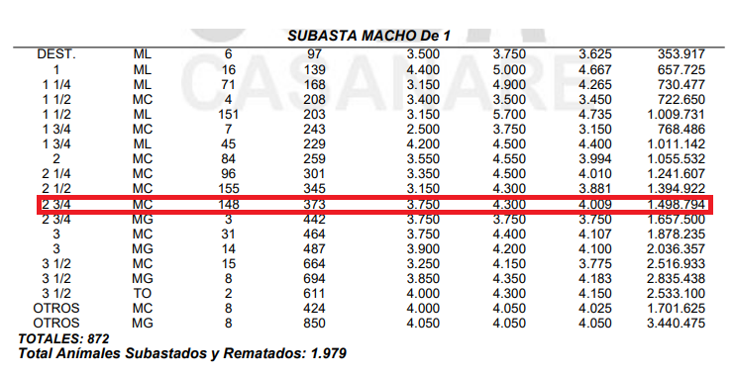
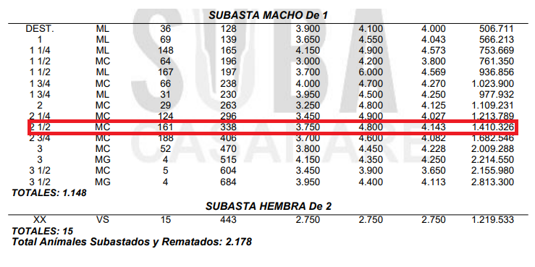
SERVICIOS PUBLICOS
Energia | 350,000.00
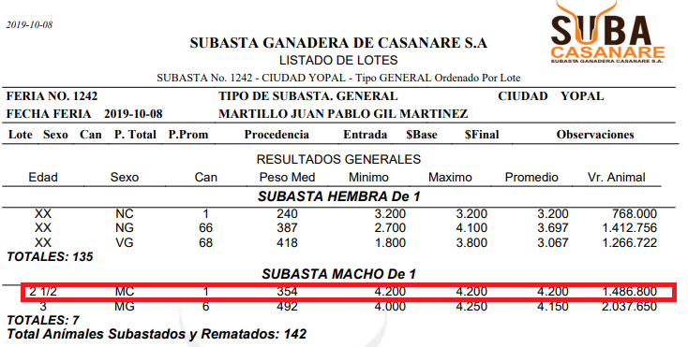
Total | 350,000.00

COMPRA DE GANADO
Cantidad de ganado/semestre | 20
Precio de ganado | 1,450,000.00

Total | 29,000,000.00

TRANSPORTE DE GANADO
Cantidad de viajes/compra/año | 1.3333333333
Cantidad de viajes/venta/año | 1.3333333333
Precio de viaje compra | 200,000.00
Precio de viaje venta | 1,400,000.00

Total año | 2,133,333.33

INSTALACIONES Y EQUIPO |  | TOMADO DE:
Motobomba | 500,000.00 | https://www.homecenter.com.co/homecenter-co/product/240770/Motobomba-Gasolina-de-163cc-5.5hp-36m3-h.-2plg-x-2plg/240770
Guayada | 1,700,000.00
Bebedero-Saladero | 1,000,000.00 | https://articulo.mercadolibre.com.co/MCO-454997255-bebederos-para-ganado-durabebederos-ganaderia-extensiva-_JM#position=10&type=item&tracking_id=c6e053dd-026b-48e0-8700-5a437c4e5038
Cerca eléctrica | 1,200,000.00

TOTAL | 4,400,000.00

MUEBLES Y ENSERES
Escritorio | 400,000.00
Impresora | 200,000.00
Teléfono celular | 450,000.00
Archivador | 100,000.00
Silla | 100,000.00

TOTAL | 1,250,000.00

OTROS
Plan celular | 600,000.00
Papeleria | 204,000.00
Combustible | 180,000.00

TOTAL | 984,000.00

